华融行业周报
 | 行业研究报告

市场研究部 证券研究报告 |  | 2016-07-04
巨头纷纷涌入自动驾驶领域，看好汽车电子
 |  | 行业：电子元器件
电子元器件行业周报
(2016/6/27-2016/7/4） |  | 投资评级：看好

上周市场表现： 上周股市小幅上涨，电子行业表现与市场基本一致。沪深300指数上涨了250%，收报于3154.20点；电子元器件（中信）行业指数上涨了2.61%，收报于5334.70点。 行业观点： 上周宝马、英特尔以及Mobileye宣布将合作开发自动驾驶汽车，量产车预计于2021年推出；百度也宣布其无人车项目作为未来重点，实现三年商用五年量产。
我们认为以下板块值得关注： 1、集成电路板块，芯片国产化及国家支持的并购整合； 2、汽车电子、车联网相关产业链； 3、OLED及柔性显示概念。 业内动态： 宝马宣布携手英特尔/Mobileye 跨界打造自动驾驶汽车
百度无人车正计划三年商用五年量产
台芯片厂商日月光称苹果下单比去年更保守
三星华为纷纷调低三季度手机出货目标
高通对魅族发起17项新的专利诉讼
美国发生首宗自动驾驶致命事故 监管部门调查特斯拉
联发科打进三星供应链 通吃非苹果阵营
中芯国际4900万欧元收购意大利集成电路晶圆代工厂股权
台积电/联发科/日月光纷纷看好半导体产业下半年景气度
无锡市与三星电子签约的偏光片工厂开工启动
风险提示：
行业景气度衰竭；宏观经济复苏弱于预期；市场震荡与风格切换引起的估值变化。
 |  | 电子元器件行业最近一年市场表现
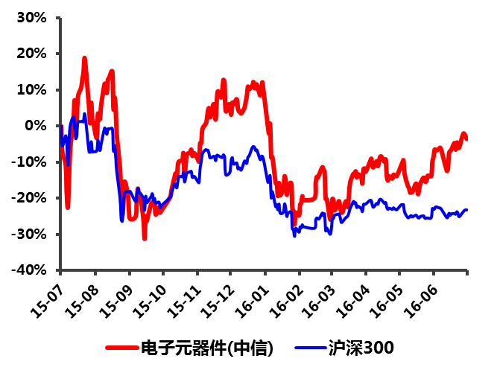

 |  | 分析师：安静
 |  | 执业编号：S1490514120001

 |  | 联系人：史团伟
 |  | 电话: 010-85556180
 |  | 邮箱: shituanwei@hrsec.com.cn

市场表现
 |  |  |  |  |  | 近两年 | 000300.SH |  | CI005025.WI |  | CI005174.WI |  | CI005179.WI |  | CI005180.WI
 |  |  |  |  |  |  | 沪深300 |  | 电子元器件（中信） |  | 半导体II（中信） |  | 电子设备II（中信） |  | 其他元器件II（中信）
 |  |  |  |  |  |  | 周收盘价 | % | 周收盘价 | % | 周收盘价 | % | 周收盘价 | % | 周收盘价 | %
 |  |  |  |  |  | 2016-07-03 | 3,154.20 | 44.77% | 5334.70 | 71.34% | 4,661.15 | 64.98% | 4,946.97 | 67.82% | 3,949.90 | 73.49%
本周表现 | 沪深300 | 电子元器件（中信） | 半导体II（中信） | 电子设备II（电信） | 其他元器件II（中信） | 2016-06-26 | 3,077.16 | 41.24% | 5198.85 | 66.97% | 4,550.02 | 61.05% | 4,804.20 | 62.98% | 3,855.95 | 69.36%
2016-07-03 | 2.50% | 2.61% | 2.44% | 2.97% | 2.44% | 2016-06-19 | 3,110.36 | 42.76% | 5168.48 | 66.00% | 4,408.21 | 56.03% | 4,744.48 | 60.96% | 3,883.25 | 70.56%
 |  |  |  |  |  | 2016-06-12 | 3,163.99 | 45.22% | 5167.58 | 65.97% | 4,412.94 | 56.20% | 4,762.41 | 61.56% | 3,871.79 | 70.06%
近两年市场表现 |  |  |  |  |  | 2016-06-05 | 3,189.33 | 46.39% | 5154.80 | 65.56% | 4,472.28 | 58.30% | 4,688.78 | 59.07% | 3,872.98 | 70.11%
 |  |  |  |  |  | 2016-05-29 | 3,062.50 | 40.57% | 4773.46 | 53.31% | 4,122.39 | 45.92% | 4,366.31 | 48.13% | 3,579.78 | 57.23%
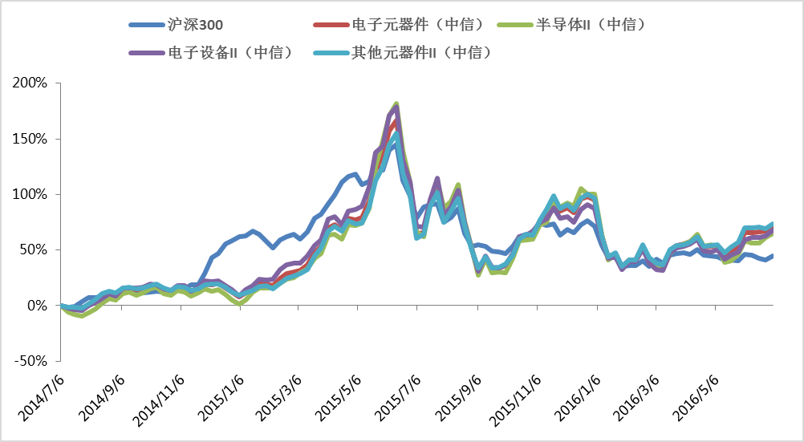
 |  |  |  |  |  | 2016-05-22 | 3,078.22 | 41.29% | 4642.46 | 49.10% | 3,971.23 | 40.56% | 4,295.21 | 45.71% | 3,467.94 | 52.32%
 |  |  |  |  |  | 2016-05-15 | 3,074.94 | 41.14% | 4519.85 | 45.16% | 3,919.45 | 38.73% | 4,180.41 | 41.82% | 3,363.03 | 47.71%
 |  |  |  |  |  | 2016-05-08 | 3,130.35 | 43.68% | 4799.83 | 54.16% | 4,327.89 | 53.19% | 4,433.49 | 50.40% | 3,531.80 | 55.12%
 |  |  |  |  |  | 2016-05-01 | 3,156.75 | 44.89% | 4765.19 | 53.04% | 4,365.50 | 54.52% | 4,378.54 | 48.54% | 3,502.56 | 53.84%
 |  |  |  |  |  | 2016-04-24 | 3,174.90 | 45.72% | 4761.00 | 52.91% | 4,341.49 | 53.67% | 4,398.36 | 49.21% | 3,492.47 | 53.40%
 |  |  |  |  |  | 2016-04-17 | 3,272.21 | 50.19% | 5066.85 | 62.73% | 4,635.42 | 64.07% | 4,720.95 | 60.16% | 3,694.32 | 62.26%
 |  |  |  |  |  | 2016-04-10 | 3,185.73 | 46.22% | 4899.31 | 57.35% | 4,464.37 | 58.02% | 4,580.82 | 55.40% | 3,569.11 | 56.76%
 |  |  |  |  |  | 2016-04-03 | 3,221.89 | 47.88% | 4833.14 | 55.23% | 4,386.72 | 55.27% | 4,521.09 | 53.38% | 3,524.75 | 54.81%
 |  |  |  |  |  | 2016-03-27 | 3,197.82 | 46.78% | 4794.39 | 53.98% | 4,322.00 | 52.98% | 4,475.90 | 51.84% | 3,509.36 | 54.14%
 |  |  |  |  |  | 2016-03-20 | 3,171.96 | 45.59% | 4666.51 | 49.88% | 4,141.36 | 46.59% | 4,357.96 | 47.84% | 3,432.73 | 50.77%
 |  |  |  |  |  | 2016-03-13 | 3,018.28 | 38.54% | 4206.32 | 35.10% | 3,745.32 | 32.57% | 3,888.40 | 31.91% | 3,110.70 | 36.63%
 |  |  |  |  |  | 2016-03-06 | 3,093.89 | 42.01% | 4241.53 | 36.23% | 3,778.54 | 33.74% | 3,908.61 | 32.60% | 3,141.94 | 38.00%
 |  |  |  |  |  | 2016-02-28 | 2,948.03 | 35.31% | 4413.93 | 41.76% | 3,936.76 | 39.34% | 4,075.07 | 38.25% | 3,264.23 | 43.37%
 |  |  |  |  |  | 2016-02-21 | 3,051.59 | 40.06% | 4785.48 | 53.70% | 4,273.94 | 51.28% | 4,458.07 | 51.24% | 3,516.74 | 54.46%
 |  |  |  |  |  | 2016-02-14 | 2,963.79 | 36.04% | 4398.22 | 41.26% | 3,973.14 | 40.63% | 4,115.10 | 39.60% | 3,210.06 | 40.99%
 |  |  |  |  |  | 2016-02-07 | 2,963.79 | 36.04% | 4398.22 | 41.26% | 3,973.14 | 40.63% | 4,115.10 | 39.60% | 3,210.06 | 40.99%
 |  |  |  |  |  | 2016-01-31 | 2,946.09 | 35.22% | 4202.82 | 34.98% | 3,804.42 | 34.66% | 3,904.80 | 32.47% | 3,079.55 | 35.26%
 |  |  |  |  |  | 2016-01-24 | 3,113.46 | 42.90% | 4572.63 | 46.86% | 4,122.58 | 45.92% | 4,243.07 | 43.95% | 3,357.43 | 47.46%
 |  |  |  |  |  | 2016-01-17 | 3,118.73 | 43.15% | 4471.51 | 43.61% | 3,986.90 | 41.12% | 4,191.13 | 42.18% | 3,273.97 | 43.80%
 |  |  |  |  |  | 2016-01-10 | 3,361.56 | 54.29% | 5060.32 | 62.52% | 4,619.76 | 63.52% | 4,721.87 | 60.19% | 3,689.36 | 62.04%
 |  |  |  |  |  | 2016-01-03 | 3,731.00 | 71.25% | 6072.62 | 95.04% | 5,647.39 | 99.89% | 5,517.98 | 87.20% | 4,475.32 | 96.56%
 |  |  |  |  |  | 2015-12-27 | 3,838.20 | 76.17% | 6168.99 | 98.13% | 5,666.82 | 100.58% | 5,621.23 | 90.70% | 4,555.86 | 100.10%
近一年市场表现 |  |  |  |  |  | 2015-12-20 | 3,767.91 | 72.94% | 6093.92 | 95.72% | 5,792.12 | 105.02% | 5,494.94 | 86.41% | 4,479.91 | 96.77%
 |  |  |  |  |  | 2015-12-13 | 3,608.06 | 65.61% | 5727.53 | 83.95% | 5,346.99 | 89.26% | 5,168.89 | 75.35% | 4,234.93 | 86.01%
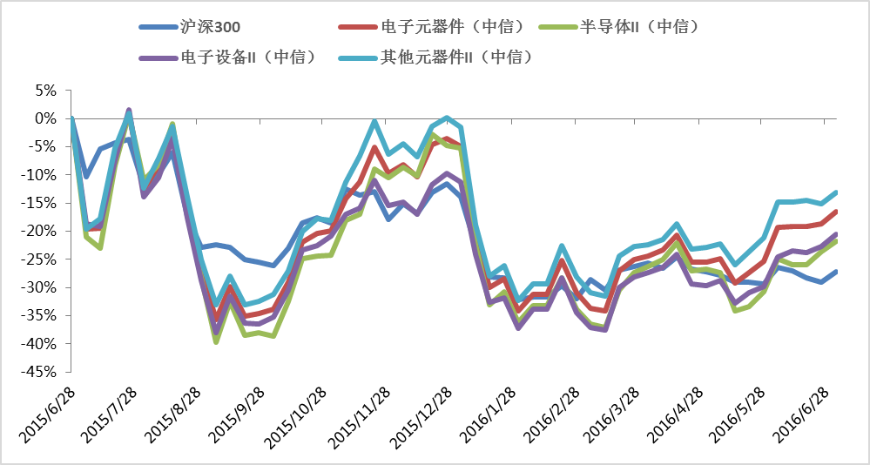
 |  |  |  |  |  | 2015-12-06 | 3,677.59 | 68.80% | 5863.87 | 88.33% | 5,442.45 | 92.64% | 5,302.14 | 79.87% | 4,340.14 | 90.63%
 |  |  |  |  |  | 2015-11-29 | 3,556.99 | 63.26% | 5766.94 | 85.22% | 5,330.03 | 88.66% | 5,258.63 | 78.40% | 4,255.42 | 86.91%
 |  |  |  |  |  | 2015-11-22 | 3,774.38 | 73.24% | 6066.38 | 94.84% | 5,424.54 | 92.01% | 5,541.17 | 87.98% | 4,526.87 | 98.83%
 |  |  |  |  |  | 2015-11-15 | 3,746.24 | 71.95% | 5667.00 | 82.01% | 4,939.47 | 74.84% | 5,234.29 | 77.57% | 4,240.48 | 86.25%
 |  |  |  |  |  | 2015-11-08 | 3,793.37 | 74.11% | 5483.06 | 76.10% | 4,876.89 | 72.62% | 5,164.91 | 75.22% | 4,032.97 | 77.14%
 |  |  |  |  |  | 2015-11-01 | 3,534.08 | 62.21% | 5114.65 | 64.27% | 4,513.78 | 59.77% | 4,924.55 | 67.06% | 3,725.57 | 63.63%
 |  |  |  |  |  | 2015-10-25 | 3,571.24 | 63.92% | 5090.96 | 63.51% | 4,505.52 | 59.48% | 4,822.57 | 63.60% | 3,737.21 | 64.15%
 |  |  |  |  |  | 2015-10-18 | 3,534.07 | 62.21% | 4992.96 | 60.36% | 4,477.39 | 58.48% | 4,770.24 | 61.83% | 3,633.03 | 59.57%
 |  |  |  |  |  | 2015-10-11 | 3,340.12 | 53.31% | 4532.44 | 45.57% | 4,020.95 | 42.32% | 4,323.28 | 46.67% | 3,313.68 | 45.54%
 |  |  |  |  |  | 2015-10-04 | 3,202.95 | 47.01% | 4232.26 | 35.93% | 3,650.38 | 29.21% | 4,027.88 | 36.64% | 3,128.66 | 37.42%
 |  |  |  |  |  | 2015-09-27 | 3,231.95 | 48.34% | 4175.74 | 34.11% | 3,688.76 | 30.57% | 3,954.69 | 34.16% | 3,070.86 | 34.88%
 |  |  |  |  |  | 2015-09-20 | 3,251.27 | 49.23% | 4149.84 | 33.28% | 3,660.44 | 29.56% | 3,959.22 | 34.32% | 3,040.31 | 33.54%
 |  |  |  |  |  | 2015-09-13 | 3,347.19 | 53.63% | 4481.50 | 43.93% | 4,021.42 | 42.34% | 4,255.27 | 44.36% | 3,273.44 | 43.78%
 |  |  |  |  |  | 2015-09-06 | 3,365.83 | 54.49% | 4107.59 | 31.92% | 3,589.32 | 27.05% | 3,858.81 | 30.91% | 3,041.82 | 33.60%
 |  |  |  |  |  | 2015-08-30 | 3,342.29 | 53.41% | 4681.86 | 50.37% | 4,267.53 | 51.05% | 4,436.70 | 50.51% | 3,404.46 | 49.53%
 |  |  |  |  |  | 2015-08-23 | 3,589.54 | 64.76% | 5404.20 | 73.57% | 4,956.80 | 75.45% | 5,129.42 | 74.01% | 3,915.25 | 71.97%
 |  |  |  |  |  | 2015-08-16 | 4,073.54 | 86.97% | 6264.96 | 101.21% | 5,905.52 | 109.03% | 6,005.00 | 103.72% | 4,484.54 | 96.97%
 |  |  |  |  |  | 2015-08-09 | 3,906.94 | 79.32% | 5859.47 | 88.19% | 5,472.36 | 93.70% | 5,567.97 | 88.89% | 4,221.20 | 85.40%
 |  |  |  |  |  | 2015-08-02 | 3,816.70 | 75.18% | 5580.44 | 79.23% | 5,301.14 | 87.64% | 5,355.49 | 81.68% | 3,982.67 | 74.93%
 |  |  |  |  |  | 2015-07-26 | 4,176.28 | 91.69% | 6442.24 | 106.91% | 6,001.71 | 112.43% | 6,317.43 | 114.32% | 4,589.60 | 101.58%
 |  |  |  |  |  | 2015-07-19 | 4,151.50 | 90.55% | 5971.36 | 91.78% | 5,455.00 | 93.08% | 5,760.22 | 95.41% | 4,309.50 | 89.28%
数据来源：wind，华融证券 |  |  |  |  |  | 2015-07-12 | 4,106.56 | 88.49% | 5151.18 | 65.44% | 4,587.08 | 62.36% | 5,029.09 | 70.61% | 3,734.63 | 64.03%
 |  |  |  |  |  | 2015-07-05 | 3,885.92 | 78.36% | 5134.43 | 64.90% | 4,707.01 | 66.61% | 5,058.51 | 71.61% | 3,650.85 | 60.35%
 |  |  |  |  |  | 2015-06-28 | 4,336.19 | 99.03% | 6389.18 | 105.20% | 5,953.78 | 110.74% | 6,220.08 | 111.01% | 4,543.82 | 99.57%
 |  |  |  |  |  | 2015-06-21 | 4,637.05 | 112.84% | 7054.54 | 126.57% | 6,766.28 | 139.50% | 6,812.36 | 131.11% | 4,988.36 | 119.10%
 |  |  |  |  |  | 2015-06-14 | 5,335.12 | 144.88% | 8311.96 | 166.96% | 7,970.45 | 182.12% | 8,230.19 | 179.21% | 5,806.35 | 155.03%
 |  |  |  |  |  | 2015-06-07 | 5,230.55 | 140.08% | 8005.89 | 157.13% | 7,651.18 | 170.82% | 7,976.89 | 170.61% | 5,579.00 | 145.04%
 |  |  |  |  |  | 2015-05-31 | 4,840.83 | 122.19% | 7305.77 | 134.64% | 7,011.76 | 148.19% | 7,179.12 | 143.55% | 5,122.29 | 124.98%
 |  |  |  |  |  | 2015-05-24 | 4,951.34 | 127.26% | 6923.23 | 122.35% | 6,362.34 | 125.20% | 7,010.32 | 137.82% | 4,837.95 | 112.49%
 |  |  |  |  |  | 2015-05-17 | 4,617.47 | 111.94% | 6038.04 | 93.92% | 5,295.69 | 87.45% | 6,092.55 | 106.69% | 4,293.22 | 88.57%
 |  |  |  |  |  | 2015-05-10 | 4,558.40 | 109.23% | 5575.00 | 79.05% | 4,922.79 | 74.25% | 5,588.44 | 89.59% | 3,972.07 | 74.46%
 |  |  |  |  |  | 2015-05-03 | 4,749.89 | 118.02% | 5525.19 | 77.45% | 4,853.73 | 71.80% | 5,508.32 | 86.87% | 3,954.02 | 73.67%
 |  |  |  |  |  | 2015-04-26 | 4,702.64 | 115.85% | 5558.70 | 78.53% | 4,874.84 | 72.55% | 5,452.79 | 84.98% | 4,018.68 | 76.51%
 |  |  |  |  |  | 2015-04-19 | 4,596.14 | 110.96% | 5221.77 | 67.71% | 4,517.01 | 59.88% | 5,105.20 | 73.19% | 3,796.20 | 66.74%
 |  |  |  |  |  | 2015-04-12 | 4,344.42 | 99.40% | 5385.78 | 72.98% | 4,635.11 | 64.06% | 5,313.06 | 80.24% | 3,895.76 | 71.11%
 |  |  |  |  |  | 2015-04-05 | 4,170.54 | 91.42% | 5291.84 | 69.96% | 4,610.70 | 63.20% | 5,251.83 | 78.17% | 3,797.75 | 66.80%
 |  |  |  |  |  | 2015-03-29 | 3,971.70 | 82.30% | 4774.58 | 53.35% | 4,156.22 | 47.11% | 4,693.22 | 59.22% | 3,451.40 | 51.59%
 |  |  |  |  |  | 2015-03-22 | 3,892.57 | 78.67% | 4598.75 | 47.70% | 4,034.30 | 42.80% | 4,547.40 | 54.27% | 3,302.19 | 45.04%
 |  |  |  |  |  | 2015-03-15 | 3,617.66 | 66.05% | 4249.28 | 36.48% | 3,763.91 | 33.23% | 4,257.26 | 44.43% | 3,012.44 | 32.31%
 |  |  |  |  |  | 2015-03-08 | 3,478.52 | 59.66% | 4110.42 | 32.02% | 3,654.91 | 29.37% | 4,065.32 | 37.92% | 2,938.16 | 29.05%
 |  |  |  |  |  | 2015-03-01 | 3,572.84 | 63.99% | 4051.00 | 30.11% | 3,543.59 | 25.43% | 4,072.80 | 38.17% | 2,876.32 | 26.33%
 |  |  |  |  |  | 2015-02-22 | 3,522.32 | 61.67% | 4001.95 | 28.53% | 3,499.48 | 23.87% | 4,023.88 | 36.51% | 2,841.64 | 24.81%
 |  |  |  |  |  | 2015-02-15 | 3,469.83 | 59.26% | 3872.00 | 24.36% | 3,392.99 | 20.10% | 3,907.12 | 32.55% | 2,740.17 | 20.35%
 |  |  |  |  |  | 2015-02-08 | 3,312.42 | 52.04% | 3676.79 | 18.09% | 3,264.75 | 15.56% | 3,657.25 | 24.07% | 2,615.84 | 14.89%
 |  |  |  |  |  | 2015-02-01 | 3,434.39 | 57.64% | 3719.43 | 19.46% | 3,274.87 | 15.92% | 3,630.26 | 23.16% | 2,689.46 | 18.13%
 |  |  |  |  |  | 2015-01-25 | 3,571.73 | 63.94% | 3712.12 | 19.22% | 3,274.47 | 15.90% | 3,646.07 | 23.69% | 2,671.41 | 17.33%
 |  |  |  |  |  | 2015-01-18 | 3,635.15 | 66.85% | 3580.11 | 14.98% | 3,165.88 | 12.06% | 3,486.39 | 18.27% | 2,589.79 | 13.75%
 |  |  |  |  |  | 2015-01-11 | 3,546.72 | 62.79% | 3466.72 | 11.34% | 2,969.16 | 5.10% | 3,371.10 | 14.36% | 2,535.25 | 11.35%
 |  |  |  |  |  | 2015-01-04 | 3,533.71 | 62.19% | 3356.21 | 7.79% | 2,856.85 | 1.12% | 3,208.99 | 8.86% | 2,484.50 | 9.12%
 |  |  |  |  |  | 2014-12-28 | 3,445.84 | 58.16% | 3488.60 | 12.04% | 2,973.85 | 5.26% | 3,377.59 | 14.58% | 2,561.55 | 12.51%
 |  |  |  |  |  | 2014-12-21 | 3,383.17 | 55.28% | 3610.69 | 15.97% | 3,104.53 | 9.89% | 3,485.20 | 18.23% | 2,650.01 | 16.39%
 |  |  |  |  |  | 2014-12-14 | 3,193.23 | 46.57% | 3731.02 | 19.83% | 3,237.09 | 14.58% | 3,610.68 | 22.49% | 2,727.55 | 19.80%
 |  |  |  |  |  | 2014-12-07 | 3,124.89 | 43.43% | 3706.42 | 19.04% | 3,183.33 | 12.68% | 3,589.29 | 21.77% | 2,715.88 | 19.29%
 |  |  |  |  |  | 2014-11-30 | 2,808.82 | 28.92% | 3708.00 | 19.09% | 3,246.55 | 14.91% | 3,599.06 | 22.10% | 2,699.22 | 18.55%
 |  |  |  |  |  | 2014-11-23 | 2,583.46 | 18.58% | 3586.73 | 15.20% | 3,153.36 | 11.62% | 3,445.41 | 16.88% | 2,624.22 | 15.26%
 |  |  |  |  |  | 2014-11-16 | 2,581.09 | 18.47% | 3503.91 | 12.54% | 3,078.35 | 8.96% | 3,320.73 | 12.65% | 2,582.92 | 13.45%
 |  |  |  |  |  | 2014-11-09 | 2,502.15 | 14.85% | 3620.31 | 16.27% | 3,176.17 | 12.42% | 3,483.35 | 18.17% | 2,646.04 | 16.22%
 |  |  |  |  |  | 2014-11-02 | 2,508.33 | 15.13% | 3641.83 | 16.97% | 3,212.08 | 13.69% | 3,482.89 | 18.16% | 2,667.34 | 17.15%
 |  |  |  |  |  | 2014-10-26 | 2,390.71 | 9.73% | 3520.36 | 13.06% | 3,079.60 | 9.00% | 3,355.09 | 13.82% | 2,589.66 | 13.74%
 |  |  |  |  |  | 2014-10-19 | 2,441.73 | 12.07% | 3585.97 | 15.17% | 3,138.94 | 11.11% | 3,400.05 | 15.35% | 2,644.66 | 16.16%
 |  |  |  |  |  | 2014-10-12 | 2,466.79 | 13.22% | 3695.04 | 18.67% | 3,292.38 | 16.54% | 3,494.96 | 18.57% | 2,714.63 | 19.23%
 |  |  |  |  |  | 2014-10-05 | 2,450.99 | 12.50% | 3670.73 | 17.89% | 3,246.24 | 14.90% | 3,517.55 | 19.33% | 2,680.33 | 17.73%
 |  |  |  |  |  | 2014-09-28 | 2,437.20 | 11.87% | 3594.35 | 15.44% | 3,151.18 | 11.54% | 3,431.12 | 16.40% | 2,637.96 | 15.86%
 |  |  |  |  |  | 2014-09-21 | 2,425.21 | 11.31% | 3567.37 | 14.57% | 3,092.48 | 9.46% | 3,422.17 | 16.10% | 2,618.57 | 15.01%
 |  |  |  |  |  | 2014-09-14 | 2,438.36 | 11.92% | 3602.13 | 15.69% | 3,163.73 | 11.98% | 3,406.61 | 15.57% | 2,658.36 | 16.76%
 |  |  |  |  |  | 2014-09-07 | 2,449.26 | 12.42% | 3580.17 | 14.98% | 3,122.81 | 10.53% | 3,409.93 | 15.68% | 2,635.63 | 15.76%
 |  |  |  |  |  | 2014-08-31 | 2,338.29 | 7.33% | 3410.87 | 9.55% | 2,962.97 | 4.88% | 3,197.53 | 8.48% | 2,539.60 | 11.54%
 |  |  |  |  |  | 2014-08-24 | 2,365.36 | 8.57% | 3460.14 | 11.13% | 3,013.91 | 6.68% | 3,261.98 | 10.66% | 2,565.19 | 12.67%
 |  |  |  |  |  | 2014-08-17 | 2,360.64 | 8.35% | 3363.09 | 8.01% | 2,885.74 | 2.14% | 3,144.87 | 6.69% | 2,516.87 | 10.55%
 |  |  |  |  |  | 2014-08-10 | 2,331.13 | 7.00% | 3219.46 | 3.40% | 2,742.83 | -2.92% | 3,030.18 | 2.80% | 2,403.80 | 5.58%
 |  |  |  |  |  | 2014-08-03 | 2,329.40 | 6.92% | 3108.73 | -0.16% | 2,642.37 | -6.47% | 2,955.59 | 0.27% | 2,309.11 | 1.42%
 |  |  |  |  |  | 2014-07-27 | 2,260.45 | 3.75% | 2990.89 | -3.94% | 2,562.90 | -9.28% | 2,817.14 | -4.43% | 2,230.36 | -2.04%
 |  |  |  |  |  | 2014-07-20 | 2,164.14 | -0.67% | 3013.74 | -3.21% | 2,606.69 | -7.73% | 2,849.51 | -3.33% | 2,235.44 | -1.82%
 |  |  |  |  |  | 2014-07-13 | 2,148.01 | -1.41% | 3044.33 | -2.22% | 2,670.94 | -5.46% | 2,882.55 | -2.21% | 2,247.46 | -1.29%
 |  |  |  |  |  | 2014-07-06 | 2,178.70 | 0.00% | 3113.60 | 0.00% | 2,825.20 | 0.00% | 2,947.70 | 0.00% | 2,276.77 | 0.00%

个股表现
 | 周股票涨跌情况
 | 周涨幅前五（%） |  |  | 周跌幅前五（%）
 | 002036.SZ | 联创电子 | 23.62% | 300014.SZ | 亿纬锂能 | -6.89%
 | 300102.SZ | 乾照光电 | 20.13% | 300296.SZ | 利亚德 | -6.01%
 | 002055.SZ | 得润电子 | 19.90% | 300232.SZ | 洲明科技 | -6.00%
 | 000021.SZ | 深科技 | 17.61% | 002402.SZ | 和而泰 | -5.28%
 | 603688.SH | 石英股份 | 16.59% | 002371.SZ | 七星电子 | -5.05%

 | 年初至今股票涨跌情况
 | 年初至今涨幅前五（%） |  |  | 年初至今跌幅前五（%）
 | 300491.SZ | 通合科技 | 588.73% | 300028.SZ | 金亚科技 | -48.77%
 | 002782.SZ | 可立克 | 315.62% | 000670.SZ | 盈方微 | -44.26%
 | 002371.SZ | 七星电子 | 111.77% | 002005.SZ | 德豪润达 | -42.11%
 | 300493.SZ | 润欣科技 | 83.81% | 600747.SH | 大连控股 | -37.75%
 | 603996.SH | 中新科技 | 54.75% | 300184.SZ | 力源信息 | -37.61%

 | 板块市场表现

 |  | 板块市盈率（TTM） |  |  | 板块市净率

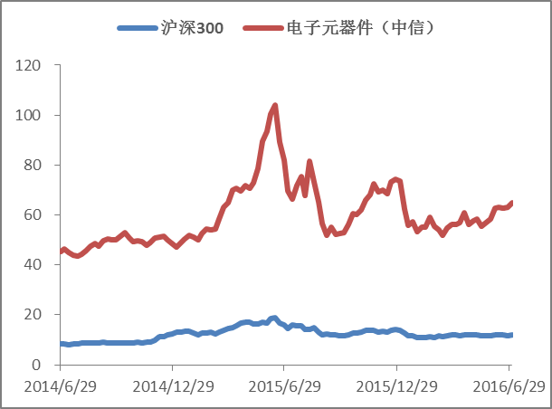
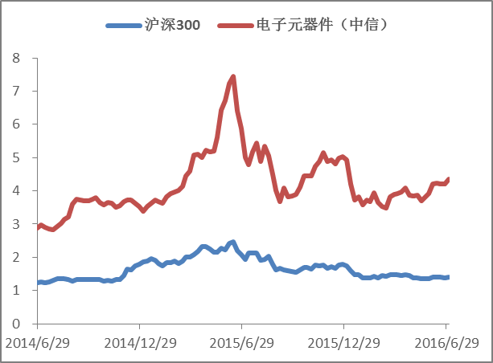

数据来源：wind，华融证券

台湾市场表现
 |  |  |  |  |  |  |  | 近两年 | TWII |  | TWSE020 |  | TWSE071 |  | TWSE073 |  | TWSE075 |  | TWSE076 |  | TWSE078
 |  |  |  |  |  |  |  |  | 台湾加权指数 |  | 台湾电子指数 |  | 台湾半导体指数 |  | 台湾光电指数 |  | 台湾电子零组件指数 |  | 台湾电子通路指数 |  | 台湾其他电子指数
 |  |  |  |  |  |  |  |  | 周收盘价 | % | 周收盘价 | % | 周收盘价 | % | 周收盘价 | % | 周收盘价 | % | 周收盘价 | % | 周收盘价 | %
 |  |  |  |  |  |  |  | 2016-07-03 | 8,738.24 | -8.12% | 354.31 | -7.60% | 120.47 | -2.74% | 31.18 | -29.20% | 75.59 | -22.56% | 104.78 | -15.30% | 79.83 | -4.98%
本周表现 | 台湾加权指数 | 台湾电子指数 | 台湾半导体指数 | 台湾光电指数 | 台湾电子零组件指数 | 台湾电子通路指数 | 台湾其他电子指数 | 2016-06-26 | 8,476.99 | -10.86% | 341.47 | -10.95% | 115.41 | -6.83% | 29.33 | -33.40% | 73.65 | -24.55% | 101.27 | -18.14% | 78.72 | -6.30%
2016-07-03 | 3.08% | 3.76% | 4.38% | 6.31% | 2.63% | 3.47% | 1.41% | 2016-06-19 | 8,568.08 | -9.90% | 345.81 | -9.82% | 118.06 | -4.69% | 29.54 | -32.92% | 74.43 | -23.75% | 102.83 | -16.88% | 77.55 | -7.69%
 |  |  |  |  |  |  |  | 2016-06-12 | 8,715.48 | -8.36% | 351.28 | -8.39% | 120.37 | -2.83% | 29.98 | -31.93% | 74.97 | -23.19% | 104.01 | -15.92% | 79.32 | -5.58%
近两年市场表现 |  |  |  |  |  |  |  | 2016-06-05 | 8,591.57 | -9.66% | 343.77 | -10.35% | 116.95 | -5.59% | 29.40 | -33.24% | 74.24 | -23.94% | 101.53 | -17.93% | 78.12 | -7.01%
 |  |  |  |  |  |  |  | 2016-05-29 | 8,463.61 | -11.00% | 337.45 | -12.00% | 115.02 | -7.14% | 28.50 | -35.29% | 72.49 | -25.74% | 99.87 | -19.27% | 76.88 | -8.49%
 |  |  |  |  |  |  |  | 2016-05-22 | 8,131.26 | -14.50% | 321.18 | -16.24% | 108.37 | -12.51% | 27.36 | -37.87% | 69.64 | -28.65% | 96.96 | -21.62% | 72.84 | -13.30%
 |  |  |  |  |  |  |  | 2016-05-15 | 8,053.69 | -15.31% | 316.80 | -17.38% | 105.87 | -14.53% | 27.00 | -38.69% | 69.87 | -28.42% | 95.28 | -22.98% | 72.08 | -14.20%
 |  |  |  |  |  |  |  | 2016-05-08 | 8,146.43 | -14.34% | 319.35 | -16.72% | 107.92 | -12.88% | 26.47 | -39.90% | 71.33 | -26.92% | 95.65 | -22.68% | 71.91 | -14.40%
 |  |  |  |  |  |  |  | 2016-05-01 | 8,377.90 | -11.90% | 328.35 | -14.37% | 110.89 | -10.48% | 27.00 | -38.69% | 74.05 | -24.14% | 97.71 | -21.02% | 75.00 | -10.72%
 |  |  |  |  |  |  |  | 2016-04-24 | 8,535.75 | -10.24% | 337.42 | -12.01% | 115.03 | -7.14% | 27.64 | -37.24% | 74.86 | -23.31% | 98.59 | -20.31% | 78.25 | -6.86%
 |  |  |  |  |  |  |  | 2016-04-17 | 8,700.39 | -8.51% | 345.48 | -9.90% | 117.38 | -5.24% | 29.29 | -33.49% | 76.47 | -21.66% | 99.51 | -19.56% | 81.12 | -3.44%
 |  |  |  |  |  |  |  | 2016-04-10 | 8,541.50 | -10.18% | 341.35 | -10.98% | 116.22 | -6.18% | 29.35 | -33.36% | 74.25 | -23.93% | 97.96 | -20.81% | 79.98 | -4.80%
 |  |  |  |  |  |  |  | 2016-04-03 | 8,657.55 | -8.96% | 345.16 | -9.99% | 117.74 | -4.95% | 29.84 | -32.24% | 74.60 | -23.57% | 98.75 | -20.18% | 80.85 | -3.76%
 |  |  |  |  |  |  |  | 2016-03-27 | 8,704.97 | -8.47% | 346.51 | -9.64% | 117.64 | -5.03% | 29.85 | -32.22% | 75.02 | -23.14% | 100.28 | -18.94% | 81.47 | -3.02%
 |  |  |  |  |  |  |  | 2016-03-20 | 8,810.71 | -7.35% | 351.72 | -8.28% | 119.11 | -3.84% | 30.70 | -30.29% | 76.50 | -21.63% | 100.98 | -18.37% | 82.81 | -1.43%
 |  |  |  |  |  |  |  | 2016-03-13 | 8,706.14 | -8.45% | 346.38 | -9.67% | 116.56 | -5.90% | 31.23 | -29.09% | 75.57 | -22.58% | 99.41 | -19.64% | 81.32 | -3.20%
 |  |  |  |  |  |  |  | 2016-03-06 | 8,643.55 | -9.11% | 343.44 | -10.44% | 115.30 | -6.92% | 31.33 | -28.86% | 75.42 | -22.73% | 99.01 | -19.97% | 81.06 | -3.51%
 |  |  |  |  |  |  |  | 2016-02-28 | 8,411.16 | -11.56% | 335.05 | -12.62% | 113.28 | -8.55% | 29.82 | -32.29% | 72.93 | -25.28% | 99.01 | -19.97% | 76.61 | -8.81%
 |  |  |  |  |  |  |  | 2016-02-21 | 8,325.04 | -12.46% | 333.46 | -13.04% | 113.56 | -8.32% | 29.27 | -33.54% | 73.29 | -24.92% | 96.32 | -22.14% | 75.18 | -10.51%
 |  |  |  |  |  |  |  | 2016-02-14 | 8,063.00 | -15.22% | 322.21 | -15.97% | 108.99 | -12.01% | 28.00 | -36.42% | 70.09 | -28.19% | 92.23 | -25.45% | 74.29 | -11.57%
 |  |  |  |  |  |  |  | 2016-02-07 | 8,063.00 | -15.22% | 322.21 | -15.97% | 108.99 | -12.01% | 28.00 | -36.42% | 70.09 | -28.19% | 92.23 | -25.45% | 74.29 | -11.57%
 |  |  |  |  |  |  |  | 2016-01-31 | 8,145.21 | -14.35% | 323.64 | -15.60% | 107.80 | -12.97% | 29.05 | -34.04% | 72.05 | -26.19% | 92.26 | -25.42% | 76.37 | -9.09%
 |  |  |  |  |  |  |  | 2016-01-24 | 7,756.18 | -18.44% | 309.90 | -19.18% | 104.43 | -15.69% | 26.36 | -40.15% | 68.27 | -30.06% | 88.43 | -28.52% | 71.94 | -14.37%
 |  |  |  |  |  |  |  | 2016-01-17 | 7,762.01 | -18.38% | 307.73 | -19.75% | 103.43 | -16.50% | 26.15 | -40.62% | 69.59 | -28.71% | 88.42 | -28.53% | 71.77 | -14.57%
 |  |  |  |  |  |  |  | 2016-01-10 | 7,893.97 | -16.99% | 310.47 | -19.03% | 102.82 | -16.99% | 26.78 | -39.19% | 72.17 | -26.06% | 90.15 | -27.13% | 74.28 | -11.58%
 |  |  |  |  |  |  |  | 2016-01-03 | 8,338.06 | -12.32% | 327.73 | -14.53% | 109.75 | -11.40% | 29.12 | -33.88% | 76.06 | -22.08% | 93.09 | -24.75% | 78.74 | -6.27%
数据来源：wind，华融证券 |  |  |  |  |  |  |  | 2015-12-27 | 8,363.28 | -12.06% | 330.71 | -13.76% | 110.56 | -10.75% | 29.68 | -32.61% | 76.40 | -21.73% | 93.81 | -24.17% | 79.77 | -5.05%
 |  |  |  |  |  |  |  | 2015-12-20 | 8,257.32 | -13.17% | 327.87 | -14.50% | 109.71 | -11.43% | 28.59 | -35.08% | 76.72 | -21.40% | 92.59 | -25.16% | 79.33 | -5.57%
 |  |  |  |  |  |  |  | 2015-12-13 | 8,115.89 | -14.66% | 321.94 | -16.04% | 106.04 | -14.39% | 28.31 | -35.72% | 75.29 | -22.87% | 91.16 | -26.31% | 80.95 | -3.64%
 |  |  |  |  |  |  |  | 2015-12-06 | 8,398.60 | -11.69% | 331.24 | -13.62% | 108.06 | -12.76% | 30.56 | -30.61% | 78.40 | -19.68% | 94.12 | -23.92% | 82.82 | -1.42%
 |  |  |  |  |  |  |  | 2015-11-29 | 8,398.40 | -11.69% | 328.05 | -14.45% | 106.20 | -14.26% | 30.27 | -31.27% | 77.22 | -20.89% | 93.03 | -24.80% | 83.41 | -0.71%
 |  |  |  |  |  |  |  | 2015-11-22 | 8,465.45 | -10.98% | 331.26 | -13.61% | 107.25 | -13.42% | 31.61 | -28.22% | 77.97 | -20.12% | 94.21 | -23.85% | 84.11 | 0.12%
 |  |  |  |  |  |  |  | 2015-11-15 | 8,329.50 | -12.41% | 323.15 | -15.73% | 104.37 | -15.74% | 30.14 | -31.56% | 76.71 | -21.41% | 94.00 | -24.02% | 82.09 | -2.29%
 |  |  |  |  |  |  |  | 2015-11-08 | 8,693.57 | -8.59% | 337.20 | -12.06% | 108.53 | -12.38% | 32.62 | -25.93% | 79.82 | -18.23% | 98.37 | -20.48% | 85.80 | 2.13%
 |  |  |  |  |  |  |  | 2015-11-01 | 8,554.31 | -10.05% | 329.72 | -14.01% | 104.98 | -15.25% | 31.35 | -28.81% | 78.43 | -19.65% | 97.70 | -21.02% | 85.01 | 1.19%
 |  |  |  |  |  |  |  | 2015-10-25 | 8,673.81 | -8.79% | 333.91 | -12.92% | 107.12 | -13.52% | 30.91 | -29.81% | 79.33 | -18.73% | 97.14 | -21.48% | 86.29 | 2.71%
 |  |  |  |  |  |  |  | 2015-10-18 | 8,604.95 | -9.52% | 332.46 | -13.30% | 106.21 | -14.26% | 31.38 | -28.75% | 78.30 | -19.78% | 97.41 | -21.26% | 86.61 | 3.09%
 |  |  |  |  |  |  |  | 2015-10-11 | 8,445.96 | -11.19% | 326.65 | -14.82% | 103.46 | -16.48% | 30.65 | -30.40% | 78.45 | -19.63% | 94.65 | -23.49% | 86.66 | 3.15%
 |  |  |  |  |  |  |  | 2015-10-04 | 8,305.03 | -12.67% | 321.00 | -16.29% | 100.72 | -18.69% | 30.45 | -30.86% | 76.83 | -21.29% | 93.57 | -24.36% | 85.81 | 2.14%
 |  |  |  |  |  |  |  | 2015-09-27 | 8,132.35 | -14.49% | 313.38 | -18.28% | 97.22 | -21.51% | 30.73 | -30.22% | 74.34 | -23.84% | 91.82 | -25.78% | 83.87 | -0.17%
 |  |  |  |  |  |  |  | 2015-09-20 | 8,462.14 | -11.02% | 327.15 | -14.68% | 102.68 | -17.11% | 32.78 | -25.57% | 77.17 | -20.94% | 97.59 | -21.11% | 85.66 | 1.96%
 |  |  |  |  |  |  |  | 2015-09-13 | 8,305.82 | -12.66% | 320.93 | -16.31% | 99.93 | -19.33% | 32.00 | -27.34% | 78.02 | -20.07% | 96.37 | -22.10% | 84.41 | 0.48%
 |  |  |  |  |  |  |  | 2015-09-06 | 8,000.60 | -15.87% | 307.76 | -19.74% | 95.88 | -22.60% | 30.57 | -30.59% | 72.88 | -25.34% | 89.14 | -27.94% | 81.62 | -2.84%
 |  |  |  |  |  |  |  | 2015-08-30 | 8,019.18 | -15.68% | 307.57 | -19.79% | 95.59 | -22.83% | 30.93 | -29.77% | 71.49 | -26.76% | 89.04 | -28.03% | 83.13 | -1.05%
 |  |  |  |  |  |  |  | 2015-08-23 | 7,786.92 | -18.12% | 296.96 | -22.56% | 92.06 | -25.68% | 29.04 | -34.06% | 68.88 | -29.43% | 87.47 | -29.29% | 80.34 | -4.37%
 |  |  |  |  |  |  |  | 2015-08-16 | 8,305.64 | -12.66% | 316.26 | -17.52% | 97.30 | -21.45% | 31.33 | -28.86% | 75.85 | -22.29% | 96.12 | -22.30% | 85.33 | 1.57%
 |  |  |  |  |  |  |  | 2015-08-09 | 8,442.29 | -11.23% | 318.96 | -16.82% | 100.42 | -18.93% | 31.36 | -28.79% | 73.55 | -24.65% | 97.12 | -21.49% | 84.16 | 0.18%
 |  |  |  |  |  |  |  | 2015-08-02 | 8,665.34 | -8.88% | 332.36 | -13.33% | 106.21 | -14.26% | 33.37 | -24.23% | 74.43 | -23.75% | 101.81 | -17.70% | 85.85 | 2.19%
 |  |  |  |  |  |  |  | 2015-07-26 | 8,767.86 | -7.80% | 335.10 | -12.61% | 105.46 | -14.86% | 35.49 | -19.41% | 76.62 | -21.50% | 108.89 | -11.98% | 85.93 | 2.29%
 |  |  |  |  |  |  |  | 2015-07-19 | 9,045.98 | -4.88% | 349.68 | -8.81% | 110.46 | -10.83% | 38.15 | -13.37% | 79.90 | -18.14% | 112.12 | -9.37% | 91.22 | 8.58%
 |  |  |  |  |  |  |  | 2015-07-12 | 8,914.13 | -6.27% | 347.43 | -9.40% | 110.36 | -10.91% | 37.83 | -14.10% | 78.03 | -20.06% | 110.44 | -10.73% | 90.04 | 7.18%
 |  |  |  |  |  |  |  | 2015-07-05 | 9,358.23 | -1.60% | 366.57 | -4.40% | 116.93 | -5.60% | 41.75 | -5.20% | 81.93 | -16.06% | 115.33 | -6.77% | 93.88 | 11.75%
 |  |  |  |  |  |  |  | 2015-06-28 | 9,462.57 | -0.50% | 371.32 | -3.17% | 119.62 | -3.43% | 41.59 | -5.56% | 83.76 | -14.19% | 116.86 | -5.54% | 94.43 | 12.40%
 |  |  |  |  |  |  |  | 2015-06-21 | 9,218.37 | -3.07% | 362.13 | -5.56% | 117.03 | -5.52% | 40.75 | -7.47% | 81.43 | -16.58% | 115.06 | -6.99% | 90.04 | 7.18%
 |  |  |  |  |  |  |  | 2015-06-14 | 9,301.93 | -2.19% | 363.33 | -5.25% | 118.11 | -4.65% | 40.32 | -8.45% | 80.79 | -17.23% | 114.76 | -7.23% | 90.37 | 7.57%
 |  |  |  |  |  |  |  | 2015-06-07 | 9,340.13 | -1.79% | 365.81 | -4.60% | 116.68 | -5.80% | 41.68 | -5.36% | 85.47 | -12.44% | 115.64 | -6.52% | 89.67 | 6.74%
 |  |  |  |  |  |  |  | 2015-05-31 | 9,701.07 | 2.01% | 381.64 | -0.47% | 122.12 | -1.41% | 44.29 | 0.57% | 88.09 | -9.75% | 119.20 | -3.65% | 93.71 | 11.55%
 |  |  |  |  |  |  |  | 2015-05-24 | 9,638.80 | 1.35% | 377.01 | -1.68% | 121.10 | -2.24% | 43.76 | -0.64% | 86.91 | -10.96% | 117.03 | -5.40% | 91.26 | 8.63%
 |  |  |  |  |  |  |  | 2015-05-17 | 9,579.48 | 0.73% | 372.11 | -2.96% | 120.24 | -2.93% | 41.28 | -6.27% | 87.64 | -10.21% | 115.93 | -6.29% | 88.00 | 4.75%
 |  |  |  |  |  |  |  | 2015-05-10 | 9,692.00 | 1.91% | 374.62 | -2.31% | 120.12 | -3.03% | 42.00 | -4.63% | 90.13 | -7.66% | 117.37 | -5.12% | 87.41 | 4.05%
 |  |  |  |  |  |  |  | 2015-05-03 | 9,820.05 | 3.26% | 379.28 | -1.09% | 122.37 | -1.21% | 41.76 | -5.18% | 91.68 | -6.08% | 117.82 | -4.76% | 87.94 | 4.68%
 |  |  |  |  |  |  |  | 2015-04-26 | 9,913.28 | 4.24% | 389.05 | 1.46% | 126.79 | 2.36% | 42.12 | -4.36% | 94.73 | -2.95% | 116.39 | -5.92% | 90.10 | 7.25%
 |  |  |  |  |  |  |  | 2015-04-19 | 9,570.93 | 0.64% | 375.03 | -2.20% | 120.26 | -2.91% | 40.52 | -7.99% | 93.65 | -4.06% | 117.05 | -5.38% | 87.81 | 4.52%
 |  |  |  |  |  |  |  | 2015-04-12 | 9,617.70 | 1.13% | 379.69 | -0.98% | 123.36 | -0.41% | 40.01 | -9.15% | 93.38 | -4.33% | 118.19 | -4.46% | 88.19 | 4.98%
 |  |  |  |  |  |  |  | 2015-04-05 | 9,600.32 | 0.95% | 381.97 | -0.39% | 124.26 | 0.31% | 40.83 | -7.29% | 95.03 | -2.64% | 117.57 | -4.96% | 87.70 | 4.39%
 |  |  |  |  |  |  |  | 2015-03-29 | 9,503.72 | -0.07% | 377.90 | -1.45% | 121.71 | -1.74% | 40.81 | -7.33% | 93.53 | -4.18% | 118.30 | -4.37% | 87.04 | 3.61%
 |  |  |  |  |  |  |  | 2015-03-22 | 9,749.69 | 2.52% | 392.94 | 2.47% | 130.00 | 4.95% | 42.17 | -4.25% | 96.57 | -1.07% | 119.37 | -3.51% | 87.09 | 3.67%
 |  |  |  |  |  |  |  | 2015-03-15 | 9,579.35 | 0.73% | 385.30 | 0.48% | 127.63 | 3.04% | 41.64 | -5.45% | 95.57 | -2.09% | 118.86 | -3.92% | 82.10 | -2.27%
 |  |  |  |  |  |  |  | 2015-03-08 | 9,645.77 | 1.43% | 388.33 | 1.27% | 128.56 | 3.79% | 41.88 | -4.90% | 97.28 | -0.34% | 120.66 | -2.47% | 83.03 | -1.17%
 |  |  |  |  |  |  |  | 2015-03-01 | 9,622.10 | 1.18% | 386.23 | 0.72% | 128.79 | 3.97% | 42.24 | -4.09% | 94.45 | -3.24% | 119.86 | -3.11% | 81.38 | -3.13%
 |  |  |  |  |  |  |  | 2015-02-22 | 9,529.51 | 0.20% | 381.72 | -0.45% | 127.01 | 2.53% | 42.27 | -4.02% | 93.11 | -4.61% | 118.97 | -3.83% | 80.52 | -4.15%
 |  |  |  |  |  |  |  | 2015-02-15 | 9,529.51 | 0.20% | 381.72 | -0.45% | 127.01 | 2.53% | 42.27 | -4.02% | 93.11 | -4.61% | 118.97 | -3.83% | 80.52 | -4.15%
 |  |  |  |  |  |  |  | 2015-02-08 | 9,456.18 | -0.57% | 377.50 | -1.55% | 124.62 | 0.61% | 41.35 | -6.11% | 91.71 | -6.04% | 118.60 | -4.13% | 81.27 | -3.26%
 |  |  |  |  |  |  |  | 2015-02-01 | 9,361.91 | -1.56% | 375.12 | -2.17% | 123.18 | -0.56% | 41.40 | -5.99% | 91.00 | -6.77% | 117.11 | -5.34% | 81.05 | -3.52%
 |  |  |  |  |  |  |  | 2015-01-25 | 9,470.94 | -0.41% | 380.39 | -0.80% | 125.82 | 1.57% | 42.25 | -4.06% | 91.19 | -6.58% | 117.80 | -4.78% | 81.90 | -2.51%
 |  |  |  |  |  |  |  | 2015-01-18 | 9,138.29 | -3.91% | 364.99 | -4.82% | 119.74 | -3.33% | 40.53 | -7.97% | 86.38 | -11.50% | 113.93 | -7.91% | 78.43 | -6.64%
 |  |  |  |  |  |  |  | 2015-01-11 | 9,215.58 | -3.10% | 367.25 | -4.23% | 119.75 | -3.33% | 41.31 | -6.20% | 87.16 | -10.71% | 114.43 | -7.50% | 80.24 | -4.49%
 |  |  |  |  |  |  |  | 2015-01-04 | 9,307.26 | -2.13% | 370.33 | -3.42% | 122.55 | -1.07% | 40.06 | -9.04% | 87.87 | -9.98% | 115.46 | -6.67% | 80.71 | -3.93%
 |  |  |  |  |  |  |  | 2014-12-28 | 9,218.50 | -3.07% | 366.07 | -4.54% | 120.54 | -2.69% | 39.89 | -9.42% | 87.50 | -10.36% | 114.02 | -7.83% | 81.07 | -3.50%
 |  |  |  |  |  |  |  | 2014-12-21 | 8,999.52 | -5.37% | 358.20 | -6.59% | 118.99 | -3.94% | 37.84 | -14.08% | 85.44 | -12.47% | 111.30 | -10.03% | 78.56 | -6.49%
 |  |  |  |  |  |  |  | 2014-12-14 | 9,027.33 | -5.08% | 358.57 | -6.49% | 116.83 | -5.68% | 38.33 | -12.97% | 85.46 | -12.45% | 111.88 | -9.56% | 82.17 | -2.19%
 |  |  |  |  |  |  |  | 2014-12-07 | 9,206.57 | -3.19% | 365.36 | -4.72% | 119.18 | -3.79% | 39.19 | -11.01% | 86.89 | -10.98% | 114.61 | -7.36% | 85.21 | 1.43%
 |  |  |  |  |  |  |  | 2014-11-30 | 9,187.15 | -3.40% | 365.46 | -4.69% | 120.70 | -2.56% | 38.19 | -13.28% | 85.63 | -12.27% | 112.04 | -9.43% | 86.90 | 3.44%
 |  |  |  |  |  |  |  | 2014-11-23 | 9,091.53 | -4.40% | 360.93 | -5.88% | 118.55 | -4.29% | 38.04 | -13.62% | 83.04 | -14.93% | 111.92 | -9.53% | 86.26 | 2.68%
 |  |  |  |  |  |  |  | 2014-11-16 | 8,982.88 | -5.54% | 355.52 | -7.29% | 116.27 | -6.14% | 36.88 | -16.26% | 81.91 | -16.08% | 110.28 | -10.86% | 85.87 | 2.21%
 |  |  |  |  |  |  |  | 2014-11-09 | 8,912.62 | -6.28% | 350.88 | -8.50% | 112.98 | -8.79% | 37.04 | -15.89% | 81.87 | -16.13% | 110.50 | -10.68% | 86.02 | 2.39%
 |  |  |  |  |  |  |  | 2014-11-02 | 8,974.76 | -5.63% | 352.10 | -8.18% | 113.04 | -8.74% | 36.56 | -16.98% | 83.85 | -14.10% | 112.00 | -9.47% | 85.38 | 1.63%
 |  |  |  |  |  |  |  | 2014-10-26 | 8,646.01 | -9.09% | 339.31 | -11.51% | 108.53 | -12.38% | 34.41 | -21.87% | 82.63 | -15.35% | 108.83 | -12.03% | 82.79 | -1.45%
 |  |  |  |  |  |  |  | 2014-10-19 | 8,512.88 | -10.49% | 334.45 | -12.78% | 106.92 | -13.68% | 34.51 | -21.64% | 81.66 | -16.34% | 107.47 | -13.13% | 79.65 | -5.19%
 |  |  |  |  |  |  |  | 2014-10-12 | 8,966.44 | -5.72% | 350.24 | -8.66% | 109.81 | -11.35% | 38.06 | -13.58% | 87.65 | -10.20% | 113.27 | -8.44% | 87.41 | 4.05%
 |  |  |  |  |  |  |  | 2014-10-05 | 9,106.28 | -4.25% | 357.83 | -6.68% | 111.86 | -9.70% | 39.46 | -10.40% | 89.43 | -8.38% | 113.69 | -8.10% | 89.13 | 6.09%
 |  |  |  |  |  |  |  | 2014-09-28 | 8,989.82 | -5.47% | 349.46 | -8.87% | 108.97 | -12.03% | 37.86 | -14.03% | 88.21 | -9.63% | 113.40 | -8.33% | 86.71 | 3.21%
 |  |  |  |  |  |  |  | 2014-09-21 | 9,240.45 | -2.83% | 362.47 | -5.47% | 113.14 | -8.66% | 40.28 | -8.54% | 90.58 | -7.20% | 116.58 | -5.76% | 90.55 | 7.78%
 |  |  |  |  |  |  |  | 2014-09-14 | 9,223.18 | -3.02% | 359.98 | -6.12% | 112.18 | -9.44% | 39.84 | -9.54% | 89.89 | -7.91% | 116.15 | -6.11% | 89.07 | 6.02%
 |  |  |  |  |  |  |  | 2014-09-07 | 9,407.94 | -1.07% | 368.48 | -3.91% | 115.14 | -7.05% | 41.04 | -6.81% | 94.18 | -3.51% | 116.93 | -5.48% | 90.47 | 7.69%
 |  |  |  |  |  |  |  | 2014-08-31 | 9,436.27 | -0.78% | 371.41 | -3.14% | 113.70 | -8.21% | 42.22 | -4.13% | 96.44 | -1.20% | 118.25 | -4.41% | 91.32 | 8.70%
 |  |  |  |  |  |  |  | 2014-08-24 | 9,380.10 | -1.37% | 367.48 | -4.17% | 114.83 | -7.30% | 40.31 | -8.47% | 94.14 | -3.55% | 115.82 | -6.38% | 88.11 | 4.88%
 |  |  |  |  |  |  |  | 2014-08-17 | 9,206.81 | -3.19% | 363.05 | -5.32% | 113.34 | -8.50% | 40.88 | -7.18% | 94.04 | -3.66% | 115.28 | -6.81% | 86.46 | 2.92%
 |  |  |  |  |  |  |  | 2014-08-10 | 9,085.96 | -4.46% | 355.04 | -7.41% | 110.21 | -11.03% | 40.27 | -8.56% | 92.16 | -5.58% | 115.47 | -6.66% | 82.23 | -2.12%
 |  |  |  |  |  |  |  | 2014-08-03 | 9,266.51 | -2.56% | 358.93 | -6.40% | 111.32 | -10.13% | 41.18 | -6.49% | 92.60 | -5.13% | 119.11 | -3.72% | 82.09 | -2.29%
 |  |  |  |  |  |  |  | 2014-07-27 | 9,439.29 | -0.74% | 370.69 | -3.33% | 114.84 | -7.29% | 42.84 | -2.72% | 94.92 | -2.76% | 121.93 | -1.44% | 86.73 | 3.24%
 |  |  |  |  |  |  |  | 2014-07-20 | 9,400.97 | -1.15% | 370.47 | -3.39% | 115.34 | -6.89% | 43.40 | -1.45% | 93.80 | -3.90% | 120.23 | -2.81% | 86.50 | 2.96%
 |  |  |  |  |  |  |  | 2014-07-13 | 9,495.84 | -0.15% | 381.59 | -0.49% | 122.36 | -1.22% | 43.42 | -1.41% | 95.56 | -2.10% | 119.73 | -3.22% | 87.36 | 3.99%
 |  |  |  |  |  |  |  | 2014-07-06 | 9,510.05 | 0.00% | 383.46 | 0.00% | 123.87 | 0.00% | 44.04 | 0.00% | 97.61 | 0.00% | 123.71 | 0.00% | 84.01 | 0.00%

美国市场表现
 |  |  |  | 近两年 | IXIC |  | SOX.GI
 |  |  |  |  | 纳斯达克指数 |  | 费城半导体指数
 |  |  |  |  | 周收盘价 | % | 周收盘价 | %
 |  |  |  | 2016-07-03 | 4,862.57 | 8.40% | 685.01 | 5.30%
 | 本周表现 | 纳斯达克指数 | 费城半导体指数 | 2016-06-26 | 4,707.98 | 4.95% | 675.40 | 3.82%
 | 2016-07-03 | 3.28% | 1.42% | 2016-06-19 | 4,800.34 | 7.01% | 689.09 | 5.92%
 |  |  |  | 2016-06-12 | 4,894.55 | 9.11% | 699.04 | 7.45%
近两年市场表现 |  |  |  | 2016-06-05 | 4,942.52 | 10.18% | 705.60 | 8.46%
 |  |  |  | 2016-05-29 | 4,933.51 | 9.98% | 695.71 | 6.94%
 |  |  |  | 2016-05-22 | 4,769.56 | 6.32% | 665.08 | 2.23%
 |  |  |  | 2016-05-15 | 4,717.68 | 5.17% | 633.26 | -2.66%
 |  |  |  | 2016-05-08 | 4,736.16 | 5.58% | 637.50 | -2.01%
 |  |  |  | 2016-05-01 | 4,775.36 | 6.45% | 645.34 | -0.80%
 |  |  |  | 2016-04-24 | 4,906.23 | 9.37% | 669.03 | 2.84%
 |  |  |  | 2016-04-17 | 4,938.22 | 10.08% | 673.49 | 3.53%
 |  |  |  | 2016-04-10 | 4,850.69 | 8.13% | 671.31 | 3.19%
 |  |  |  | 2016-04-03 | 4,914.54 | 9.55% | 681.59 | 4.77%
 |  |  |  | 2016-03-27 | 4,773.51 | 6.41% | 666.14 | 2.40%
 |  |  |  | 2016-03-20 | 4,795.65 | 6.90% | 675.03 | 3.76%
 |  |  |  | 2016-03-13 | 4,748.47 | 5.85% | 659.14 | 1.32%
 |  |  |  | 2016-03-06 | 4,717.02 | 5.15% | 650.62 | 0.01%
 |  |  |  | 2016-02-28 | 4,590.47 | 2.33% | 624.65 | -3.98%
 |  |  |  | 2016-02-21 | 4,504.43 | 0.41% | 605.46 | -6.93%
 |  |  |  | 2016-02-14 | 4,337.51 | -3.31% | 571.90 | -12.09%
 |  |  |  | 2016-02-07 | 4,363.14 | -2.74% | 586.25 | -9.88%
 |  |  |  | 2016-01-31 | 4,613.95 | 2.85% | 613.68 | -5.67%
 |  |  |  | 2016-01-24 | 4,591.18 | 2.35% | 598.42 | -8.01%
 |  |  |  | 2016-01-17 | 4,488.42 | 0.06% | 574.29 | -11.72%
 |  |  |  | 2016-01-10 | 4,643.63 | 3.52% | 600.48 | -7.70%
 |  |  |  | 2016-01-03 | 5,007.41 | 11.62% | 663.48 | 1.99%
数据来源：wind，华融证券 |  |  |  | 2015-12-27 | 5,048.49 | 12.54% | 674.39 | 3.67%
 |  |  |  | 2015-12-20 | 4,923.08 | 9.74% | 653.72 | 0.49%
 |  |  |  | 2015-12-13 | 4,933.47 | 9.98% | 660.78 | 1.57%
 |  |  |  | 2015-12-06 | 5,142.27 | 14.63% | 691.49 | 6.29%
 |  |  |  | 2015-11-29 | 5,127.52 | 14.30% | 670.51 | 3.07%
 |  |  |  | 2015-11-22 | 5,104.92 | 13.80% | 665.76 | 2.34%
 |  |  |  | 2015-11-15 | 4,927.88 | 9.85% | 643.71 | -1.05%
 |  |  |  | 2015-11-08 | 5,147.12 | 14.74% | 676.47 | 3.98%
 |  |  |  | 2015-11-01 | 5,053.75 | 12.66% | 662.52 | 1.84%
 |  |  |  | 2015-10-25 | 5,031.86 | 12.17% | 683.71 | 5.10%
 |  |  |  | 2015-10-18 | 4,886.69 | 8.93% | 652.63 | 0.32%
 |  |  |  | 2015-10-11 | 4,830.47 | 7.68% | 629.51 | -3.23%
 |  |  |  | 2015-10-04 | 4,707.78 | 4.95% | 608.46 | -6.47%
 |  |  |  | 2015-09-27 | 4,686.50 | 4.47% | 592.88 | -8.86%
 |  |  |  | 2015-09-20 | 4,827.23 | 7.61% | 610.75 | -6.12%
 |  |  |  | 2015-09-13 | 4,822.34 | 7.50% | 615.81 | -5.34%
 |  |  |  | 2015-09-06 | 4,683.92 | 4.41% | 597.62 | -8.14%
 |  |  |  | 2015-08-30 | 4,828.33 | 7.63% | 613.91 | -5.63%
 |  |  |  | 2015-08-23 | 4,706.04 | 4.91% | 578.59 | -11.06%
 |  |  |  | 2015-08-16 | 5,048.24 | 12.53% | 631.04 | -3.00%
 |  |  |  | 2015-08-09 | 5,043.54 | 12.43% | 636.82 | -2.11%
 |  |  |  | 2015-08-02 | 5,128.28 | 14.32% | 646.29 | -0.65%
 |  |  |  | 2015-07-26 | 5,088.63 | 13.44% | 642.48 | -1.24%
 |  |  |  | 2015-07-19 | 5,210.14 | 16.14% | 667.06 | 2.54%
 |  |  |  | 2015-07-12 | 4,997.70 | 11.41% | 658.88 | 1.28%
 |  |  |  | 2015-07-05 | 5,009.21 | 11.66% | 685.51 | 5.37%
 |  |  |  | 2015-06-28 | 5,080.51 | 13.25% | 698.36 | 7.35%
 |  |  |  | 2015-06-21 | 5,117.00 | 14.07% | 723.37 | 11.19%
 |  |  |  | 2015-06-14 | 5,051.10 | 12.60% | 714.13 | 9.77%
 |  |  |  | 2015-06-07 | 5,068.46 | 12.99% | 726.29 | 11.64%
 |  |  |  | 2015-05-31 | 5,070.03 | 13.02% | 745.41 | 14.58%
 |  |  |  | 2015-05-24 | 5,089.36 | 13.45% | 720.20 | 10.71%
 |  |  |  | 2015-05-17 | 5,048.29 | 12.54% | 709.52 | 9.07%
 |  |  |  | 2015-05-10 | 5,003.55 | 11.54% | 702.13 | 7.93%
 |  |  |  | 2015-05-03 | 5,005.39 | 11.58% | 705.50 | 8.45%
 |  |  |  | 2015-04-26 | 5,092.09 | 13.51% | 693.73 | 6.64%
 |  |  |  | 2015-04-19 | 4,931.81 | 9.94% | 696.09 | 7.00%
 |  |  |  | 2015-04-12 | 4,995.98 | 11.37% | 709.05 | 8.99%
 |  |  |  | 2015-04-05 | 4,886.94 | 8.94% | 689.17 | 5.94%
 |  |  |  | 2015-03-29 | 4,891.22 | 9.03% | 694.32 | 6.73%
 |  |  |  | 2015-03-22 | 5,026.42 | 12.05% | 730.91 | 12.35%
 |  |  |  | 2015-03-15 | 4,871.76 | 8.60% | 707.79 | 8.80%
 |  |  |  | 2015-03-08 | 4,927.37 | 9.84% | 712.42 | 9.51%
 |  |  |  | 2015-03-01 | 4,963.53 | 10.65% | 714.65 | 9.85%
 |  |  |  | 2015-02-22 | 4,955.97 | 10.48% | 711.25 | 9.33%
 |  |  |  | 2015-02-15 | 4,893.84 | 9.09% | 705.08 | 8.38%
 |  |  |  | 2015-02-08 | 4,744.40 | 5.76% | 671.85 | 3.27%
 |  |  |  | 2015-02-01 | 4,635.24 | 3.33% | 653.14 | 0.40%
 |  |  |  | 2015-01-25 | 4,757.88 | 6.06% | 680.54 | 4.61%
 |  |  |  | 2015-01-18 | 4,634.38 | 3.31% | 663.86 | 2.05%
 |  |  |  | 2015-01-11 | 4,704.07 | 4.86% | 685.52 | 5.38%
 |  |  |  | 2015-01-04 | 4,726.81 | 5.37% | 686.73 | 5.56%
 |  |  |  | 2014-12-28 | 4,806.86 | 7.15% | 697.00 | 7.14%
 |  |  |  | 2014-12-21 | 4,765.38 | 6.23% | 686.09 | 5.46%
 |  |  |  | 2014-12-14 | 4,653.60 | 3.74% | 671.33 | 3.19%
 |  |  |  | 2014-12-07 | 4,780.76 | 6.57% | 703.12 | 8.08%
 |  |  |  | 2014-11-30 | 4,791.63 | 6.81% | 685.74 | 5.41%
 |  |  |  | 2014-11-23 | 4,712.97 | 5.06% | 662.95 | 1.91%
 |  |  |  | 2014-11-16 | 4,688.54 | 4.52% | 645.56 | -0.77%
 |  |  |  | 2014-11-09 | 4,632.53 | 3.27% | 637.48 | -2.01%
 |  |  |  | 2014-11-02 | 4,630.74 | 3.23% | 640.86 | -1.49%
 |  |  |  | 2014-10-26 | 4,483.72 | -0.05% | 612.05 | -5.92%
 |  |  |  | 2014-10-19 | 4,258.44 | -5.07% | 575.33 | -11.56%
 |  |  |  | 2014-10-12 | 4,276.24 | -4.67% | 561.40 | -13.70%
 |  |  |  | 2014-10-05 | 4,475.62 | -0.23% | 623.12 | -4.22%
 |  |  |  | 2014-09-28 | 4,512.19 | 0.59% | 643.34 | -1.11%
 |  |  |  | 2014-09-21 | 4,579.79 | 2.09% | 649.54 | -0.15%
 |  |  |  | 2014-09-14 | 4,567.60 | 1.82% | 639.89 | -1.64%
 |  |  |  | 2014-09-07 | 4,582.90 | 2.16% | 651.24 | 0.11%
 |  |  |  | 2014-08-31 | 4,580.27 | 2.10% | 645.25 | -0.81%
 |  |  |  | 2014-08-24 | 4,538.55 | 1.17% | 639.72 | -1.66%
 |  |  |  | 2014-08-17 | 4,464.93 | -0.47% | 624.60 | -3.99%
 |  |  |  | 2014-08-10 | 4,370.90 | -2.56% | 606.23 | -6.81%
 |  |  |  | 2014-08-03 | 4,352.64 | -2.97% | 609.76 | -6.27%
 |  |  |  | 2014-07-27 | 4,449.56 | -0.81% | 616.65 | -5.21%
 |  |  |  | 2014-07-20 | 4,432.15 | -1.20% | 643.44 | -1.09%
 |  |  |  | 2014-07-13 | 4,415.49 | -1.57% | 643.89 | -1.02%
 |  |  |  | 2014-07-06 | 4,485.93 | 0.00% | 650.55 | 0.00%

产品行情指标
半导体设备订单/出货比

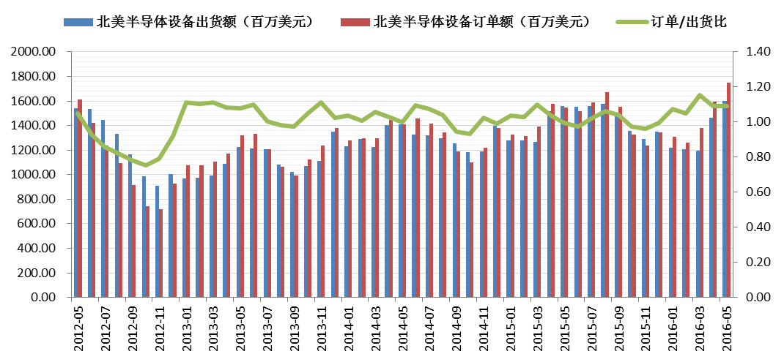
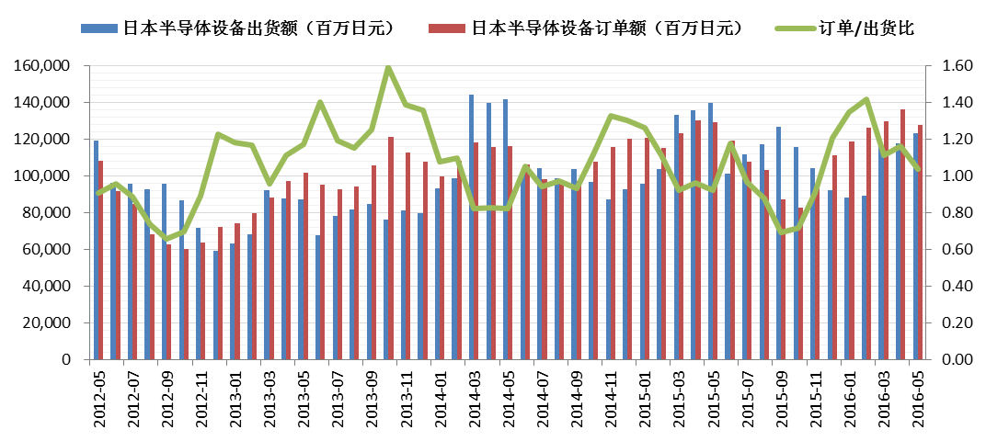

数据来源：wind，华融证券

全球半导体月销售额（亿美元）

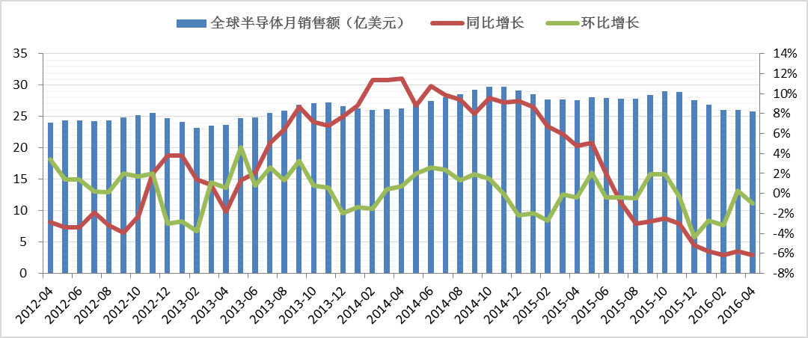

数据来源：wind，华融证券

消费电子出货量（Gartner）

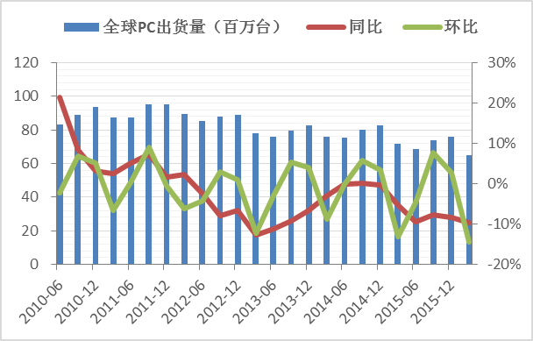
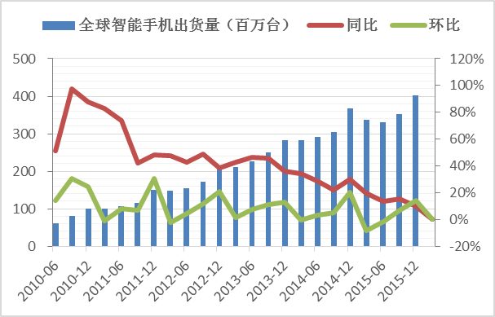
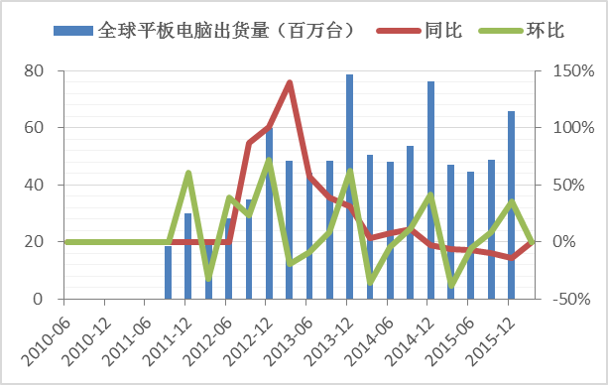

数据来源：wind，华融证券

华强北指数

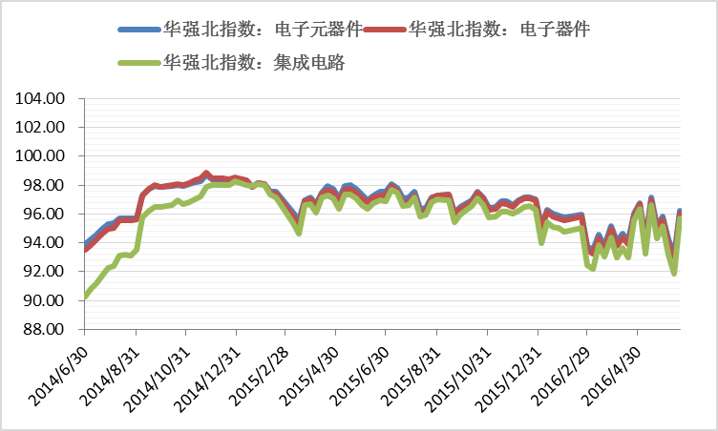

数据来源：wind，华融证券

液晶平板出货量

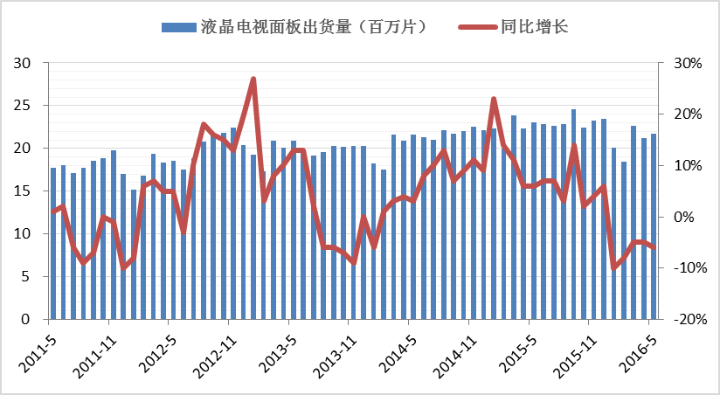
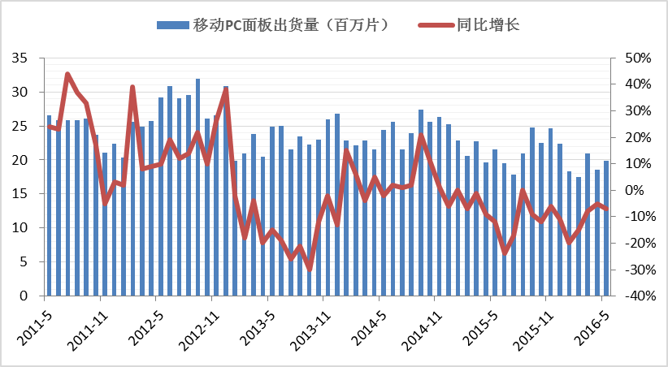
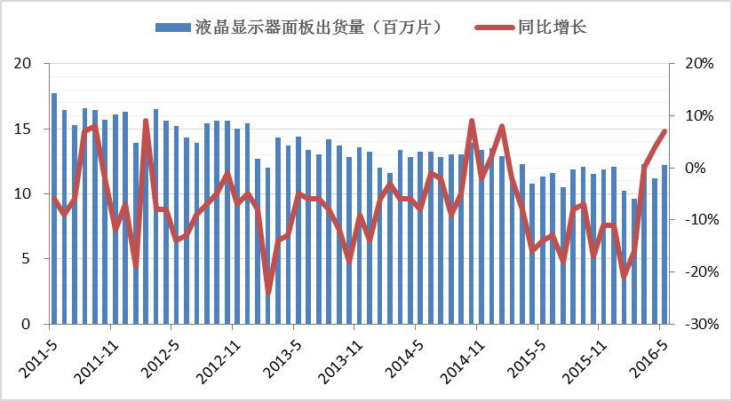

数据来源：wind，华融证券

免责声明
投资评级定义
公司评级 |  | 行业评级
强烈推荐 | 预期未来6个月内股价相对市场基准指数升幅在15%以上 | 看 好 | 预期未来6个月内行业指数优于市场指数5%以上
推 荐 | 预期未来6个月内股价相对市场基准指数升幅在5%到15% | 中 性 | 预期未来6个月内行业指数相对市场指数持平
中 性 | 预期未来6个月内股价相对市场基准指数变动在-5%到5%内 | 看 淡 | 预期未来6个月内行业指数弱于市场指数5%以上
卖 出 | 预期未来 6 个月内股价相对市场基准指数跌幅在15%以上

信息披露和免责声明
安静，在此声明，本人具有中国证券业协会授予的证券投资咨询执业资格并注册为证券分析师，以勤勉的职业态度，独立、客观地出具本报告。本报告清晰准确地反映了本人的研究观点。本人不曾因，不因，也将不会因本报告中的具体推荐意见或观点而直接或间接收到任何形式的补偿等。华融证券股份有限公司（已具备中国证监会批复的证券投资咨询业务资格）已在知晓范围内按照相关法律规定履行披露义务。华融证券股份有限公司（以下简称本公司）的资产管理和证券自营部门以及其他投资业务部门可能独立做出与本报告中的意见和建议不一致的投资决策。本报告仅提供给本公司客户有偿使用。本公司不会因接收人收到本报告而视其为客户。本公司会授权相关媒体刊登研究报告，但相关媒体客户并不视为本公司客户。本报告版权归本公司所有。未获得本公司书面授权，任何人不得对本报告进行任何形式的发布、复制、传播，不得以任何形式侵害该报告版权及所有相关权利。本报告中的信息、建议等均仅供本公司客户参考之用，不构成所述证券买卖的出价或征价。本报告并未考虑到客户的具体投资目的、财务状况以及特定需求，在任何时候均不构成对任何人的个人推荐。客户应当对本报告中的信息和意见进行独立评估，并应同时考量各自的投资目的、财务状况和特定需求，必要时可就研究报告相关问题咨询本公司的投资顾问。本公司市场研究部及其分析师认为本报告所载资料来源可靠，但本公司对这些信息的准确性和完整性均不作任何保证，也不承担任何投资者因使用本报告而产生的任何责任。本公司及其关联方可能会持有报告中提到的公司所发行的证券并进行交易，还可能为这些公司提供投资银行服务或其他服务，敬请投资者注意可能存在的利益冲突及由此造成的对本报告客观性的影响。
华融证券股份有限公司市场研究部
地址：北京市朝阳区朝阳门北大街 18 号 15 层(100020） 传真：010-85556304 网址：www.hrsec.com.cn

